Ô TÔ PHU MY
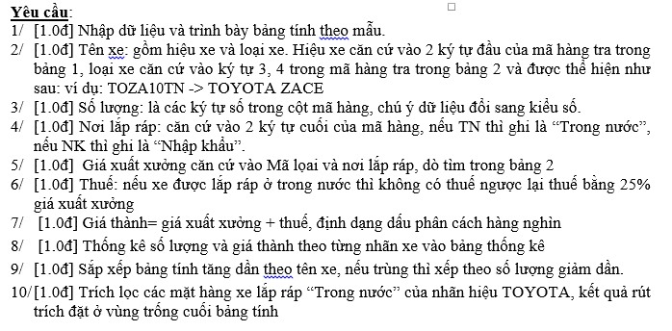
CÔNG TY XUẤT NHẬP KHẨU Ô TÔ PHÚ MỸ
Mã hàng | Tên xe | Số lượng | Nơi lắp ráp | Giá xuất xưởng | Thuế | Giá thành
FOES38TN
FOLA25NK
FOLA20TN
MICA60TN
MIJO400TN
MIJO27NK
TOCA550TN
TOCO30NK
TOZA10TN
Bảng 1
Mã hiệu | TO | FO | MI
Nhãn hiệu | TOYOTA | FORD | MITSUBISHI
Bảng 2
Mã loại | Loại xe | Đơn giá (USD) |  |  | BẢNG THỐNG KÊ
 |  | TN | NK |  | Nhãn hiệu | Số lượng | Giá thành
CO | COROLLA | 20500 | 21500 |  | TOYOTA
CA | CAMRY | 36300 | 37000 |  | FORD
ZA | ZACE | 20000 | 22000 |  | MITSUBISHI
LA | LASER | 21500 | 23000
ES | ESCAPE | 34000 | 35000
JO | JOLIE | 20000 | 21000

nộp thuế
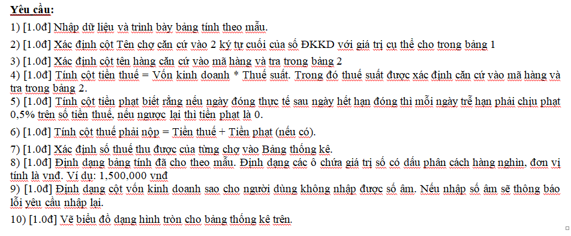
BÁO CÁO TÌNH HÌNH NỘP THUẾ THÁNG 01/2014
Số ĐKKD | Tên chợ | Mã hàng | tên hàng | vốn kinh doanh | Tiền Thuế | Ngày hết hạn đóng thuế | Ngày đóng thực tế | Tiền phạt | Thuế phải nộp
001/ML |  | VPP | Văn phòng phẩm | 10000000 |  | 41640 | 41640
001/BK |  | QA | Quần Áo | 12000000 |  | 41654 | 41658
002/BĐ |  | TP | Thực phẩm | 11500000 |  | 41652 | 41654
004/MX |  | MP | Mỹ phẩm | 14000000 |  | 41659 | 41664
004/MB |  | GK | Nước giải khát | 13500000 |  | 41659 | 41668
002/ML |  | QA | Quần Áo | 17000000 |  | 41657 | 41668
002/MB |  | GK | Nước giải khát | 15500000 |  | 41641 | 41648
003/BĐ |  | MP | Mỹ phẩm | 20000000 |  | 41649 | 41649

Bảng 1 |  |  | Bảng 2
Mã chợ | Tên chợ |  | Mã hàng | VPP | QA | TP | GK | MP
ML | Mỹ Lợi |  | Tên hàng | Văn phòng phẩm | Quần Áo | Thực phẩm | Nước giải khát | Mỹ phẩm
MX | Mỹ Xuyên |  | Thuế suất | 0.09 | 0.08 | 0.05 | 0.03 | 0.1
MB | Mỹ Bình
BĐ | Bình Đông |  | Bảng thống kê
BK | Bình Khánh |  | Tên chợ | Tổng Thuế
 |  |  | Mỹ Lợi
 |  |  | Mỹ Xuyên
 |  |  | Mỹ Bình
 |  |  | Bình Đông
 |  |  | Bình Khánh

Tổng kết giao hàng
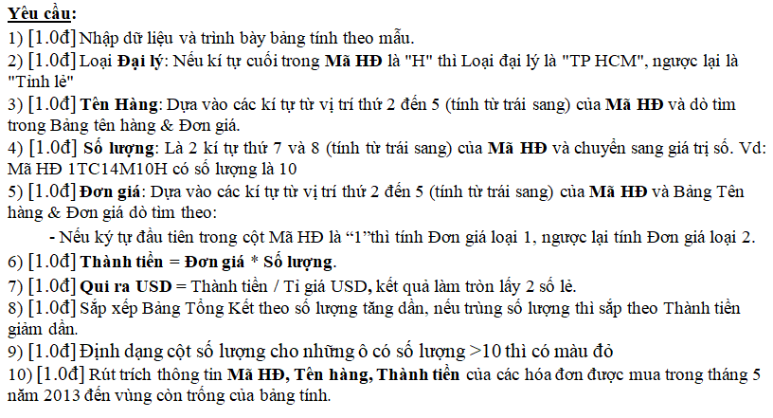
BẢNG TỔNG KẾT GIAO HÀNG TV LG
 |  |  | Tỉ Giá USD | 21075
Stt | Mã HĐ | Tên Hàng | Ngày Mua | Loại Đại lý | Số lượng | Đơn giá | Thành Tiền | Qui ra USD
1 | 1TC14M10H |  | 43171
2 | 1TC20M05T |  | 43173
3 | 2TC21S12T |  | 43175
4 | 1TC16S15H |  | 43191
5 | 2TC28S20H |  | 43192
6 | 1TC16M05T |  | 43198
7 | 2TC32M07H |  | 43202
8 | 1TC28S05H |  | 43219
9 | 2TC21S04T |  | 43222
10 | 2TC24M07T |  | 43235

Bảng Tên Hàng & Đơn Giá (1000 Đ)
Mã hàng | Tên Hàng | Đơn giá
 |  | Loại 1 | Loại 2
TC14 | TV 14 Inch | 2620 | 2350
TC16 | TV 16 Inch | 3060 | 2690
TC20 | TV 20 Inch | 3770 | 3290
TC21 | TV 21 Inch | 3970 | 3490
TC24 | TV 24 Inch | 2810 | 2490
TC28 | TV 28 Inch | 3170 | 2890
TC32 | TV 32 Inch | 4580 | 3890

